データシート
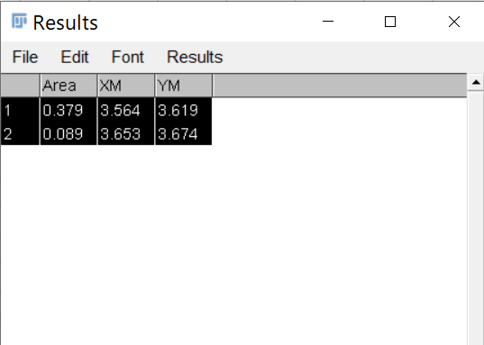
大起理化工業株式会社 DIK-6800 流向・流速計算シート 2020.12.30版 ©山口大学
自由記入欄 |  |  | 入力欄 |  |  |  | 計算欄 |  |  |  |  |  | データ貼り付け欄
No. | 観測時刻 | 観測井 | pH | 透水係数 [m/s] | 偏角[°]* | 測定時間* [分] | 磁方位[°] | 真方位 [°] | ダルシー流速 [m/day] | ダルシー流速 [cm/min] | テーリング長 [cm] | 画像 | ＃ | Area [cm2] | XM [cm] | YM [cm]
1 |  |  | 7.5 | 1.3E-03 | 0 | 60 | 238.3 | 238.3 | 2.1 | 0.01 | 0.105 | テーリング | 1 | 0.379 | 3.564 | 3.619
 |  |  |  |  |  |  |  |  |  |  |  | ドット | 2 | 0.089 | 3.653 | 3.674
2 |  |  | 7.5 | 1.3E-03 | 0 | 60 | #DIV/0! | #DIV/0! | 0.0 | 0.00 | 0.000 | テーリング
 |  |  |  |  |  |  |  |  |  |  |  | ドット
3 |  |  | 7.5 | 1.3E-03 | 0 | 30 | #DIV/0! | #DIV/0! | 0.0 | 0.00 | 0.000 | テーリング
 |  |  |  |  |  |  |  |  |  |  |  | ドット
4 |  |  | 7.5 | 1.3E-03 | 0 | 30 | #DIV/0! | #DIV/0! | 0.0 | 0.00 | 0.000 | テーリング
 |  |  |  |  |  |  |  |  |  |  |  | ドット
5 |  |  | 7.5 | 1.3E-03 | 0 | 30 | #DIV/0! | #DIV/0! | 0.0 | 0.00 | 0.000 | テーリング
 |  |  |  |  |  |  |  |  |  |  |  | ドット
6 |  |  | 7.5 | 1.3E-03 | 0 | 30 | #DIV/0! | #DIV/0! | 0.0 | 0.00 | 0.000 | テーリング
 |  |  |  |  |  |  |  |  |  |  |  | ドット |  |  |  |  | N-QにはImageJまたはFIJIの結果を貼り付けます
7 |  |  | 7.5 | 1.3E-03 | 0 | 30 | #DIV/0! | #DIV/0! | 0.0 | 0.00 | 0.000 | テーリング
 |  |  |  |  |  |  |  |  |  |  |  | ドット
8 |  |  | 7.5 | 1.3E-03 | 0 | 30 | #DIV/0! | #DIV/0! | 0.0 | 0.00 | 0.000 | テーリング
 |  |  |  |  |  |  |  |  |  |  |  | ドット
9 |  |  | 7.5 | 1.3E-03 | 0 | 30 | #DIV/0! | #DIV/0! | 0.0 | 0.00 | 0.000 | テーリング
 |  |  |  |  |  |  |  |  |  |  |  | ドット
10 |  |  | 7.5 | 1.3E-03 | 0 | 30 | #DIV/0! | #DIV/0! | 0.0 | 0.00 | 0.000 | テーリング
 |  |  |  |  |  |  |  |  |  |  |  | ドット
備考 | 任意 | 任意 | 任意 | 任意 | 必須 | 必須 |  |  |  | 透水係数補正 | pH補正 |  | 番号 | 面積 | 東西方向 | 南北方向

 | 備考
 | D列：コンパスを基準とした磁方位の場合，現地の偏角を入力することで正方位を出力します．
 | E列：地下水のpHを入力することによりテーリング長が補正されます．pH5~9の場合はデフォルト値でもほとんど影響がありません．
 | F列：地盤の透水係数による補正を行います．不明な場合は下記を参考に入力してください．透水係数が0.001m/s以下の場合はデフォルト値でもほとんど影響がありません．
 | 種類 | 透水係数[m/s]
 | 礫 | 1.00E-02
 | 砂 | 1.00E-04
 | シルト質砂 | 1.00E-06
 | シルト | 1.00E-08
 | 粘土 | 1.00E-10

